解析
企业客户忠诚度分析
【任务要求】
下载表格文件并在表格的店铺数据中选择三个比较合适的关键词作为直通车的推广词。
（1）结合图片信息和所给表格文件中关键词的指标数据，请以“展现指数”为主，“点击转化率”为辅，选择三个优质的关键词作为店铺直通车的推广词。

【知识要点】
关键词推广效果分析评价指标
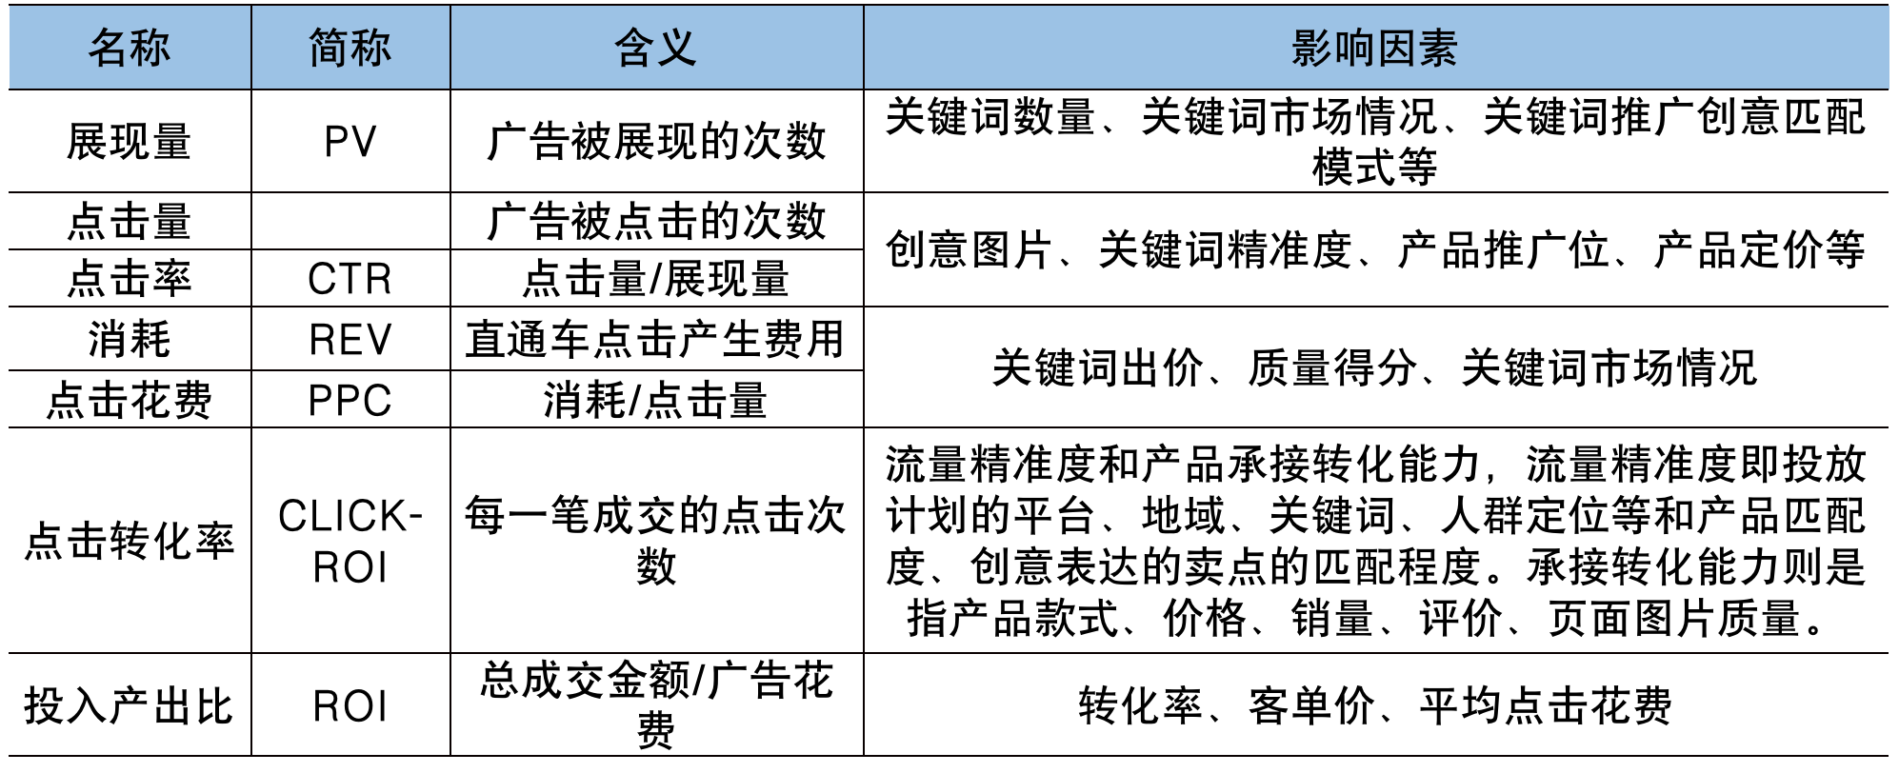

【重要技能点】
数据的筛选
数据的自定义排序

【关键操作步骤】
根据题意先筛选出鸡腿相关的关键词
利用自定义排序筛选出指标数据
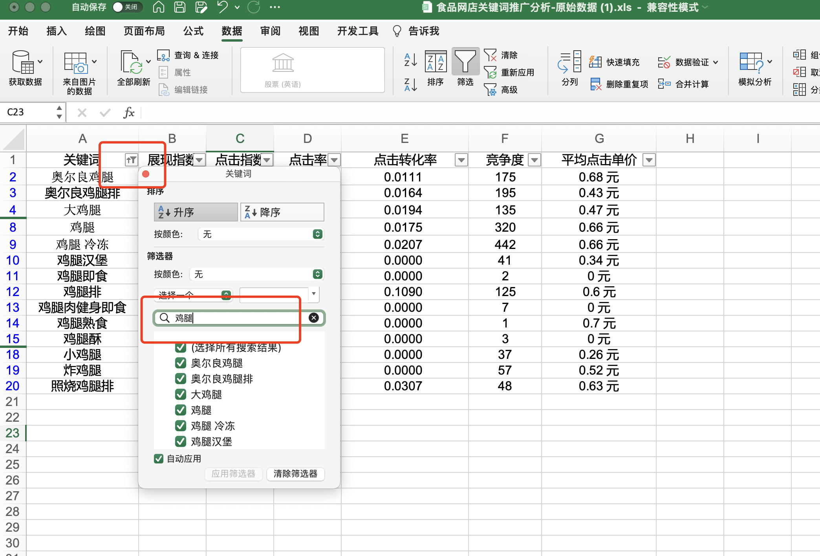

1、打开下载好的源数据表
在点击单元格上的筛选器，在筛选器中输入 鸡腿
将鸡腿相关的关键词筛选出

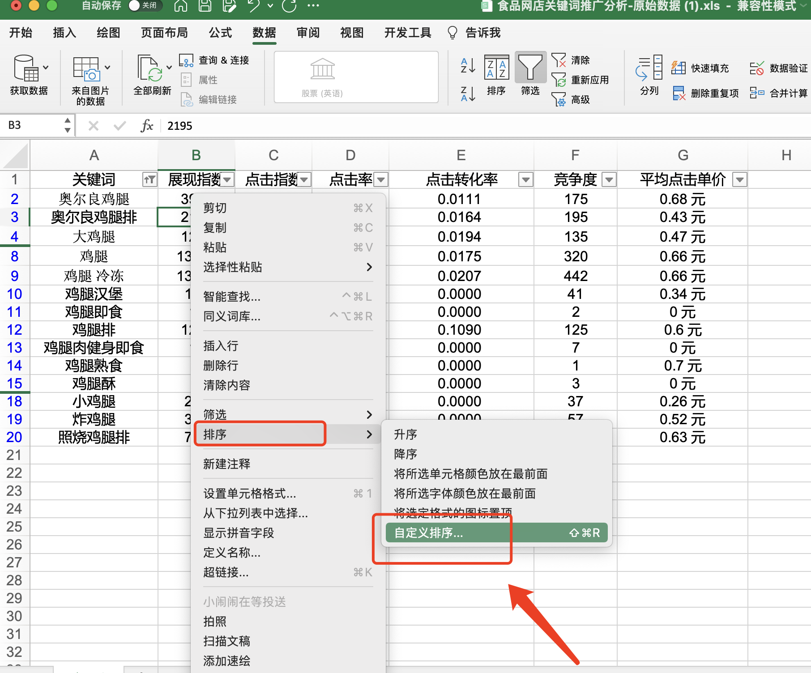

2、在任意单元格点击排序-选择自定义排序
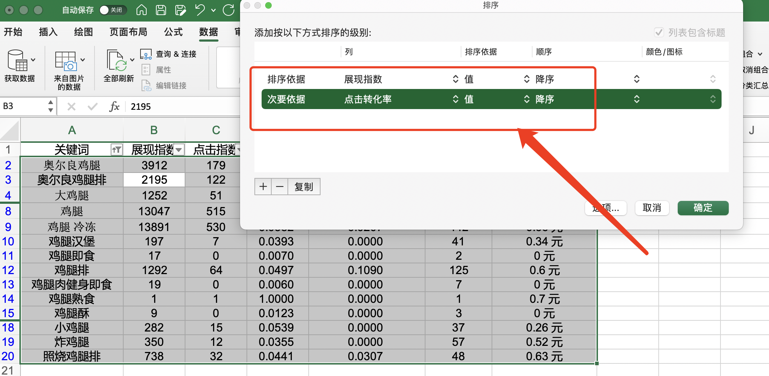

3、在自定义排序中
设置排序依据以“展现指数”为主，顺序为降序
“点击转化率”为辅，顺序为降序
点击确定

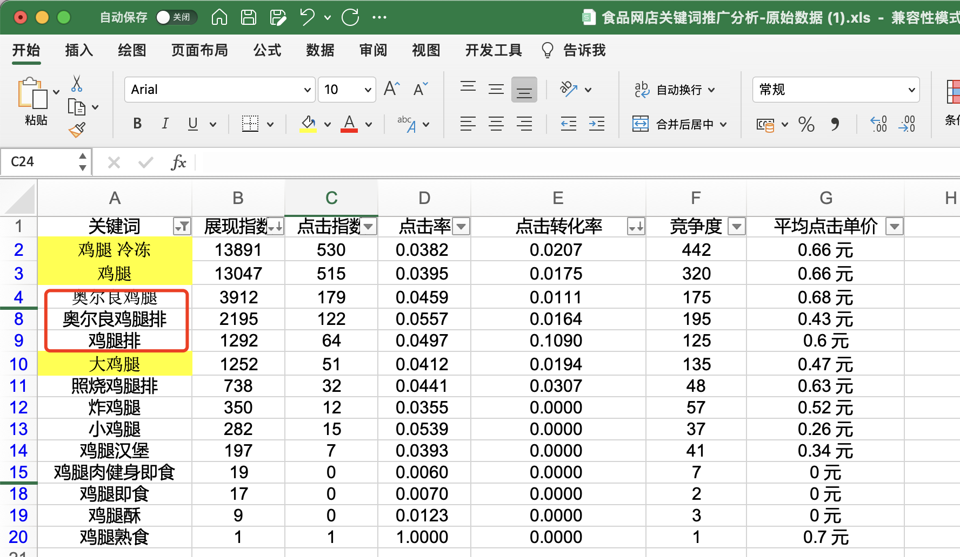

4、得到的关键词排序如图所示
题目要求结合产品图片筛选出符合条件的关键词
在该组关键词中，奥尔良鸡腿、奥尔良鸡腿排、鸡腿排三个词与图片不符，故而不做选择。
最终选定的
三个优质的关键词为：鸡腿冷冻、鸡腿、大鸡腿

